Solicitud gráfica
 | Área: | Matemáticas |  |  | Fecha:
 | Grado: | 9 |  |  | 2015-12-07
 | Título del tema: | Ecuaciones Cuadráticas |  |  | ¿Cuaderno de estudio o recurso? | Recurso
 | Editor: | Luisa Fernanda Nivia |  |  | Motor del recurso | F4

 | Código guión o recurso: | MA_09_06_CO | ← Para determinar este código, visite la hoja de Ayuda
 |  |  |  |  | ESPECIFICACIÓN DE ARCHIVOS A ENTREGAR
Núm. | Archivo Shutterstock o ruta en web | Imagen para: | Tipo | Ubicación de la imagen en el recurso F4 | Nombre imagen SMALL | Tamaño imagen SMALL | Nombre imagen ZOOM | Tamaño imagen ZOOM | Descripción | Observaciones
IMG01 | Imagen descrita en observaciones | Recurso F4 | Ilustración | Inicio | MA_09_06_CO_IMG01.jpg | 950 x 435 px |  |  | 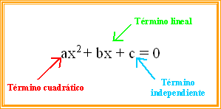 | Imagen que muestra la ecuación cuadratica en su forma estandar, señalando en ella el término cuadrático, el término lineal y el término independiente. La ecuación se escribe en cursiva, al igual que los textos.

